상품제안서
캐릭터 키링 손난로 보조배터리 | 상품코드: F27754

 |  |  |  |  |  |  | 02-412-0044 | www.easy1.co.kr
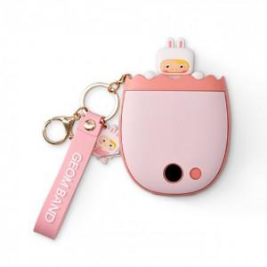

【상세/제작정보】 | 기본수량 미만 인쇄시 비용 추가.

【인쇄/포장옵션】 | 패드인쇄 / 포장지포장

【공급단가】 | 수량 | 60~ | 120~ | 500~ | 1,000~ | 2,000~
*VAT별도 | 양면인쇄 | 18,720원 | 18,400원 | 17,940원 | 17,620원 | 17,160원

【상품 URL】 | https://dev.easy1.co.kr:443/src/goods_detail.php?gdno=27754

